Eingabe
Eingaben

Baugrube

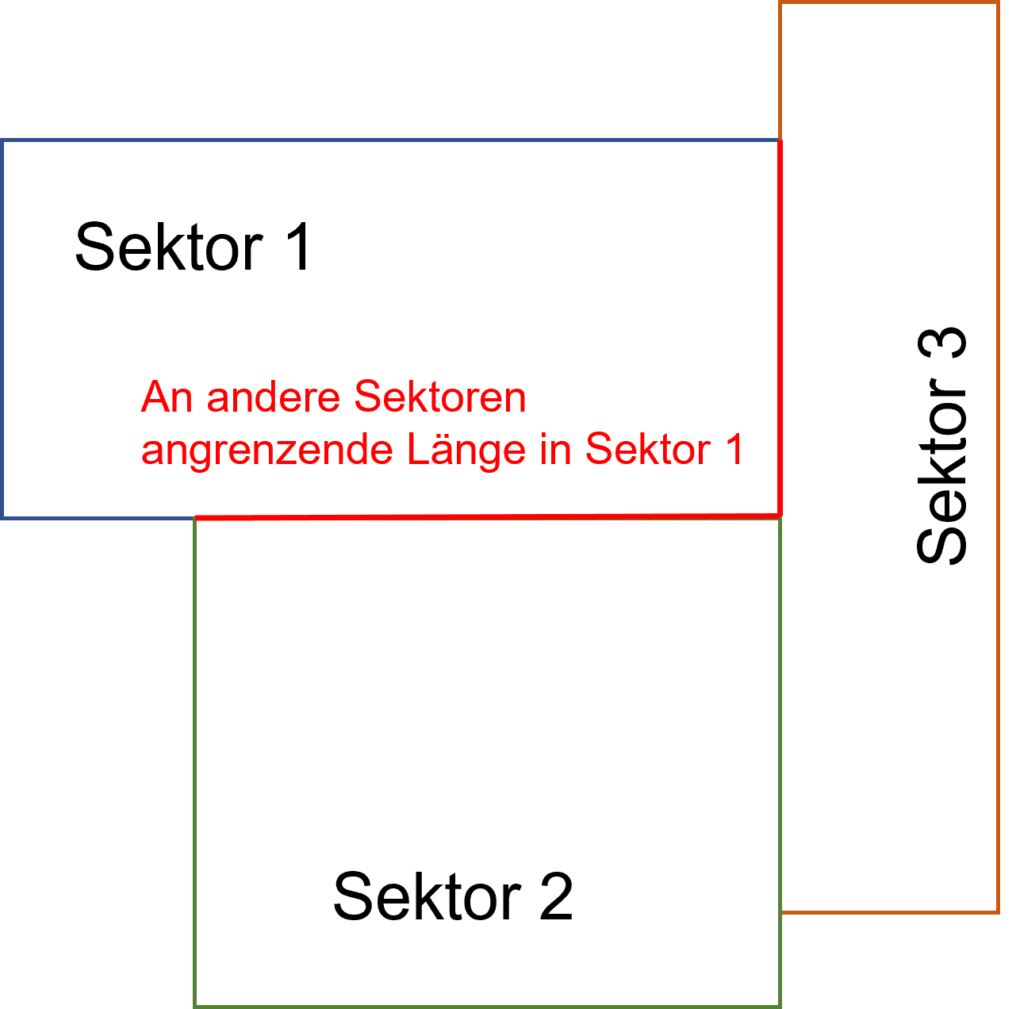
Bezeichnung | Einheit | Total | Sektor 1 | Sektor 2 | Sektor 3 | Sektor 4 | Sektor 5 | Hinweis: Falls die Baugrube nicht durch ein Rechteck (1 Sektor) abgedeckt werden kann, muss die Baugrube annähernd in maximal 5 Sektoren eingeteilt werden, welche die tatsächliche Form und Unterschiede bei der Tiefe der Grube möglichst gut abdecken.
Länge Bodenplatte | m | - | 0.00 | 0.00 | 0.00 | 0.00 | 0.00
Breite Bodenplatte | m | - | 0.00 | 0.00 | 0.00 | 0.00 | 0.00

Umfang Bodenplatte | m | 0.00 | 0.00 | 0.00 | 0.00 | 0.00 | 0.00
Fläche Bodenplatte | m2 | 0.00 | 0.00 | 0.00 | 0.00 | 0.00 | 0.00

Tiefe Gebäude | m | - | 0.00 | 0.00 | 0.00 | 0.00 | 0.00

Länge Baugrube | m | 0.00 | 0.00 | 0.00 | 0.00 | 0.00 | 0.00
Breite Baugrube | m | 0.00 | 0.00 | 0.00 | 0.00 | 0.00 | 0.00
An andere Sektoren angrenzende Strecke | m | 0.00 | 0.00 | 0.00 | 0.00 | 0.00 | 0.00
Umfang Baugrube | m | 0.00 | 0.00 | 0.00 | 0.00 | 0.00 | 0.00
Fläche Baugrube | m2 | 0.00 | 0.00 | 0.00 | 0.00 | 0.00 | 0.00

Unterirdisches Gebäudevolumen | m3 | 0.00 | 0.00 | 0.00 | 0.00 | 0.00 | 0.00

Volumen Wasserhaltung | m3 | 0.00 | 0.00 | 0.00 | 0.00 | 0.00 | 0.00
Förderhöhe | - | -

Tiefgründung

Bezeichnung | Einheit | Total | Sektor 1 | Sektor 2 | Sektor 3 | Sektor 4 | Sektor 5
Art Pfahl | - | -
Länge Pfähle | m | - | 20 | 20 | 20 | 20 | 20 | Pfahllänge z.B. 20 m
Pfahlraster (x m * x m) | m | - | 5.5 | 5.5 | 5.5 | 5.5 | 5.5 | Pfahlraster z.b. 5.5 m

m2 Bodenplatte pro Pfahl | m2/Pfahl | - | 30.25 | 30.25 | 30.25 | 30.25 | 30.25
Anzahl Pfähle total | # | 0 | 0 | 0 | 0 | 0 | 0
Gesamtlänge Pfähle | m | 0 | 0 | 0 | 0 | 0 | 0

Mittlere Tiefe Materialersatz (0 wenn ohne) | m | - | 0 | 0 | 0 | 0 | 0
Volumen Materialersatz | m3 | 0.00 | 0.00 | 0.00 | 0.00 | 0.00 | 0.00

Baugrubensicherung

Bezeichnung | Einheit | Total | Sektor 1 | Sektor 2 | Sektor 3 | Sektor 4 | Sektor 5
Art | - | -
Neigung Baugrubensicherung (Verhältnis Breite / Tiefe) | - | - | 0 | 0 | 0 | 0 | 0

Fläche Baugrubensicherung | m2 | 0 | - | - | - | - | -

Resultate
Resultate

Resultate in kgCO2-eq. pro m2 Bodenplatte

Beschrieb | Einheit | Gesamte Baugrube & Tiefgründungen | Sektor 1 | Sektor 2 | Sektor 3 | Sektor 4 | Sektor 5
Baugrubensicherung | kgCO2-eq./m2 | #DIV/0! | - | - | - | - | -
Aushub total | kgCO2-eq./m2 | #DIV/0! | - | - | - | - | -
Aushub total Wegtransport | kgCO2-eq./m2 | #DIV/0! | - | - | - | - | -
Hinterfüllung | kgCO2-eq./m2 | #DIV/0! | - | - | - | - | -
Hinterfüllung Transport | kgCO2-eq./m2 | #DIV/0! | - | - | - | - | -
Pfähle | kgCO2-eq./m2 | #DIV/0! | - | - | - | - | -
Materialersatz | kgCO2-eq./m2 | #DIV/0! | - | - | - | - | -
Materialersatz Transport | kgCO2-eq./m2 | #DIV/0! | - | - | - | - | -
Materialersatz einfüllen/verdichten | kgCO2-eq./m2 | #DIV/0! | - | - | - | - | -
Wasserhaltung | kgCO2-eq./m2 | #DIV/0! | - | - | - | - | -
Total | kgCO2-eq./m2 | #DIV/0! | - | - | - | - | -

